Arkusz1
Formularz cenowy do post. nr 271.1.385.2024
CZĘŚĆ I
L.p. | Nazwa | J.m. | Ilość | Cena jedn. brutto | Wartość brutto | Stawka podatku VAT | Producent/Model | Rysunek poglądowy | Miejsce dostawy | Uwagi
1 | Wózek platformowy, wymiary całkowite 1060 x 700 mm, wysokość całkowita 1120 mm, udźwig 400 kg, stalowa konstrukcja malowana proszkowo na kolor RAL5010, pnęumatyczne, pompowane koła o średnicy 260 mm, dwa koła skrętne, dwa koła stałe, platforma wykonana z laminowanej i antypoślizgowej sklejki 12 mm wzmacnianej od spodu stalowymi profilami, odkręcana poręcz z orurowaniem | szt. | 1 |  | 0.00 zł | 23% | LWP Logistic Wózek Hercules 9772 |  | ul. Praska 27 | wymaga montażu
2 | Wózek transportowy siatkowy, wymiary całkowite 1000 x 800 mm, wysokość całkowita 850 mm, jeden bok otwierany, koła pełne o średnicy 125 mm, dwa koła skrętne dwa stałe, jedno z kół skrętnych wyposażone w hamulec,udźwig 300 kg, platforma wykonana z wodoodpornej sklelki laminowanej o grubości 10 mm, płyta platformy wzmacniana od spodu profilami stalowymi, boki siatki wykonane z siatki (grubość drutu 3 mm, oczko siatki 100x50 mm), drzwi na długim boku łamane , otwieranae w połowie wysokości. malowane proszkowo na kolor RAL5010 | szt. | 2 |  | 0.00 zł | 23% | LWP Logistic Wózek siatkowy Zośka 9443 | 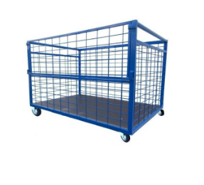 | ul. Praska 27 | wymaga montażu
3 | Wózek hotelowo- serwisowy, wymiary: 1490 x 665 x 1435 mm, wyposażony w cztery skrętne kółka o średnicy 200 mm z gumowym bieżnikiem, sztywne ścianki i drzwiczki, gumowa listwa odbojowa, przeznaczony do transportu czystej i brudnej bielizny, wyposażony w kuwety wewnętrzne 5 szt., kuwety zewnętrzne 3 szt., kosz zewnętrzny o pojemności 100 l, zamykany dwoma drzwiczkami, odporność na uszkodzenia, kolor szary | szt. | 2 |  | 0.00 zł | 23% | Numatic Wózek hotelowy NKT21HF | 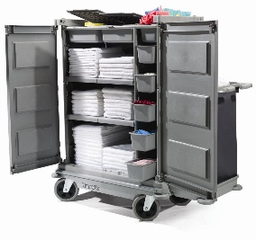 | ul. Praska 27 | wymaga montażu
4 | Uniwersalny wózek serwisowy do sprzątania oraz zbierania odpadów, wyposażony w system mocowań na mopy, miotły i szufelki, półki 3 szt. (dolne 2 szt. zabudowane z trzech stron ściankami) oraz jedna wysuwana szuflada, , drzwiczki na froncie wózka, miejsce na worek do zbierania odpadów 1x120 l., wyposązony w pięć skrętnych kół o średnicy 100 mm w tym dwa z hamulcem, uchwyt do pchania, zbudowany na sztywnej platformie o nośności 190 kg, wykonany z polipropyleny o podwyższonej wytrzymałości, kolorystyka: szaro - czarno - niebieska | szt. | 3 |  | 0.00 zł | 23% | Fantom Procart 73121 Wózek do sprzątania | 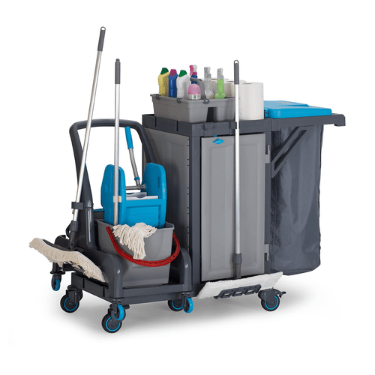 | ul. Praska 27 | wymaga montażu
5 | Schodki składane, wykonane z anodowanego aluminium odpornego na utlenianie, trzy antypośligowe stopnie, wysokość po rozstawieniu 700 mm, szerokośc 470 mm, wymiary podestu 360 x 220 mm, waga 6,5 kg. | szt. | 4 |  | 0.00 zł | 23% | Drabex DR8022 |  | ul. Praska 27 | -----
6 | Wózek wielufunkcyjny (reanimacyjny), wymiary 625 x 475 x 930 mm, wykonany z matriału ABS, wyposażony w cztery cichobieżne kółka (dwa z blokadą), wózek posiada wysuwany blat boczny, półkę pod defibrylator, wieszak kroplówki z regulacją wysokości, pojemniki na odpady, wysuwane szuflady oraz szafka, górna półka została wyposażona w relingi umiejscowione na trzech krawędziach. Relingi te zabezpieczają przed zsunięciem się przedmiotów, kolorystyka: szaro - biała - niebieska | szt. | 1 |  | 0.00 zł | 23% | Medotti Wózek Cinque | 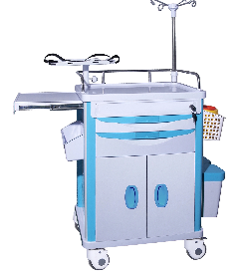 | ul. Praska 27 | wymaga montażu
 |  |  |  |  | 0.00 zł

CZĘŚĆ II
L.p. | Nazwa | J.m. | Ilość | Cena jedn. brutto | Wartość brutto | Stawka podatku VAT | Producent/Model | Rysunek poglądowy | Miejsce dostawy | Uwagi
1 | Szorowarka akumulatorowa, wyposażona w listwę ssąca, dwa akumulatory oraz ładowarkę, szczotka tarczowa (czerwona), belka ssąca typu "V", wyposażona w elektrozawór do automatycznego odcięcia wody po zwolnieniu wyłącznika, szerokość robocza szczotek 510 mm, szerokośc robocza/odsysania 850 mm, zbiornik czystej wody 50 l., zbiornik wody brudnej 50 l., prędkość obrotowa szczotki 180 obr/min, moc znamionowa 1100 W, waga 66 kg, wymiary: 1170 x 570 x 1025 mm. Dodatkowo w zestawie kpl. 5 szt. czerwonych padów tarczowych uniwersalnych 508 mm do czyszczenia różnego rodajów powierzchni. | szt. | 1 |  | 0.00 zł | 23% | Karcher BD 50/50 C BP Classic | 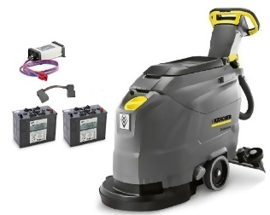 | ul. Praska 27 | -----
2 | Odkurzacz do pracy na sucho i na mokro, cztery obrotowe kółka, wyposażenie: wąż ssący, 2.5 m, z kolankiem, rura ssąca, 2 szt., 0.5 m, ssawka podłogowa na mokro/sucho, 300 mm, ssawka szczelinowa, filtr kartridżowy,listwa odbojowa, pojemność zbiornika 27 l., moc 1380 W, długość przewodu zasilającego 7,5 m., poziom hałasu 72dB, ciężar 7,5 kg, wymiary: 420 x 420 x 525 mm. | szt. | 1 |  | 0.00 zł | 23% | Karcher NT27/1 | 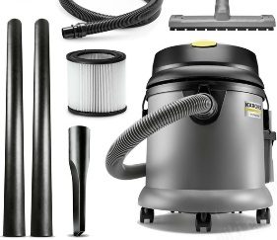 | ul. Praska 27 | -----
3 | Odśnieżarka spalinowa, moc silnika 4,1kW (5,6 KM), silnik Loncin H200 (czterosuwowy, górnozaworowy), pojemność zbiornika paliwa: 2,5 l. pojemność miski olejowej: 0,5 l. pojemność skokowa silnika: 196 cm3, maksymalna wysokość robocza: 40 cm, maksymalna szerokość robocza: 56 cm, maksymalna odległość wyrzucania śniegu: 11 m, obracny o 180 wyrzut śniegu, biegi: przód (4)/tył (1), przekładania biegów pasek napędowy, manualny rozruch, pchany napęd, waga 53 kg | szt. | 1 |  | 0.00 zł | 23% | NAC STP196L | 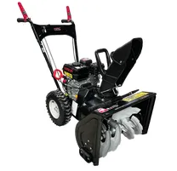 | ul. Praska 27 | -----
4 | Wózek na wąż jest przeznaczony do wygodnego transportu, przechowywania i użytkowania węża ogrodowego, ułatwia jego zwijanie i rozwijanie zapobiegając plątaniu się i zaginaniu węża, łatwe zwijanie węża dzięki korbie, regulowany uchwyt, wytrzymała stalowa konstrukcja, ergonomiczny antypoślizgowy uchwyt, dwa kółka transportowe, wyposażenie: 4 szybkozłącza PLUS , adapter na kran G3/4, pistolet zraszający PLUS, wąż ogrodowy1/2 długość 20 mb PrimoFlex Plus | szt. | 1 |  | 0.00 | 23% | KARCHER metalowy HT 80 m/kit 2.645-345.0 |  | ul. Praska 27 | -----
5 | Osuszacz powietrza, mobilny wyposażony w dwa kółka, przeznaczony do pomieszczeńod 170 do 220m2, wydajność 158 l. na dobę, cyrkulacja powietrza do 1100 m3/h , moc 1650 W, wyposażony w wyświetlacz LED, nylonowy filtr wielorazowego użytku, czynnik chłodzący R290, poziom hałasu 65dB, funkcje automatycznego domrażania oraz automatycznego restartu, urządzenie sygnalizuje uszkodzenie czujnika, waga 58,5 kg, wymiary: 740 x 532 x 990 mm. | szt. | 1 |  | 0.00 | 23% | MSW-DEH2000B | 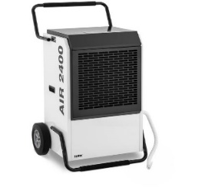 | ul. Praska 27 | -----
6 | Niszczarka biurowa, niszczy jednorazowo 17 kartek (70g) na ścinki 3,9x38 mm, P-4/T-4/O-3, niszczy dokumenty ze zszywkami i małymi spinaczami, karty kredytowe i płyty CD/DVD, szerokość szczeliny wejściowej 230 mm, elektroniczny start-stop, funkcja cofania, wyjmowany kosz o pojemności 34 litrów, głośność 65 dB, automatyczne zatrzymanie przy pełnym koszu, zabezpieczenie termiczne, waga 16,8 kf, wymiary: 640 x 290 x 440 mm | szt. | 2 |  | 0.00 | 23% | Fellowes 99CI |  | ul. Praska 27 | -----
7 | Listwy ACAR, pięć gniazd sieciowych z uziemnieniem z przesłonami dla ochrony przed porażaniem, wyposażona w filtr przeciwzakłocenioy, zwłoczny bezpiecznik automatyczny, dwubiegunowy podświetlany włącznik sieciowy, długośćprzewodu 5 m., kolor czarny | szt. | 20 |  | 0.00 | 23% | Acar F5Pro |  | ul. Praska 27 | -----
 |  |  |  |  | 0.00 zł

CZĘŚĆ III
L.p. | Nazwa | J.m. | Ilość | Cena jedn. brutto | Wartość brutto | Stawka podatku VAT | Producent/Model | Rysunek poglądowy | Miejsce dostawy | Uwagi
1 | Sejf, bezklasowy, zamykany na zamek kluczowy dwuzabierakowy (2 klucze w kpl.), grubość płyty czołowej 3 mm, dwa automatyczne rygle, otwory montażowe w dnie lub ścianie sejfu, wyposażony w jedną półkę, malowany proszkowo na kolor jasnoszary RAL7035 | szt. | 1 |  | 0.00 | 23% | Promet T-28 | 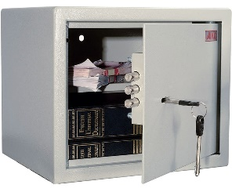 | ul. Praska 27 | -----
2 | Stół warsztatowy skladający się ze ztołu, kontenerów oraz nadbudowy, stół: wykonany z profili stalowych 100 x 50 mm, blat roboczy wykonany z płyty MDF o grubości 50 mmz gumową powierzchnia roboczą, plastikowe krawędzie boczne, nośność blatu 500 kg, kontenery: wykonane z blachy stalowej, jeden z drzwiczki z jedną półką, drugi z czterema szufladami, nadbudowy: wykonane z blachy stalowej. Powyższe panele euro mają dwa rodzaje otworów: do zawieszenia pojemników plastikowych z wycięciem i wytłoczeniem o wymiarach 50 x 20 mm, do zawieszenia uchwytów euro różnych narzędzi ręcznych o otworach 10 x 10 mm, odstęp 38 mm wymiary: długość 2100 mm, wysokość 800 mm, głębokość 750 mm, kolor szaro - niebieski | szt. | 1 |  | 0.00 | 23% | Stół warsztatowy GB | 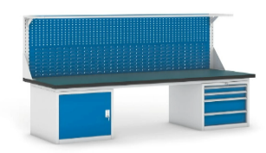 | ul. Praska 27 | wymaga montażu
3 | Szafa warsztatowa, wykonana z blachy stalowej 1,0 mm, górna połowa szafy, boczne ściany i wewnętrzne strony drzwi są wyposażone w perforowane panele do mocowania uchwytów na narzędzia, drzwi zamykane cylindrycznym zamkiem BURG C5 z dwupunktowym zabezpieczającym mechanizmem kołowym, maksymalne obciążenie korpusu 800 kg, drzwi skrzydłowe, konstrukcja spawana, cztery półki, nośność półki 100 kg, wymiary: 1950 x 950 x 600 mm, kolor korpusu szary (RAL7035). kolor drzwiczek niebieski (RAL5012), malowane proszkowo | szt. | 1 |  | 0.00 | 23% | Szafa warsztatowa KOVOS | 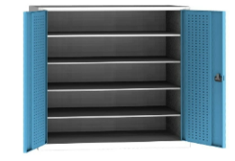 | ul. Praska 27 | wymaga montażu
4 | Regał metalowy, wymiary: wysokość 200 cm, głębokość 50 cm, szerokość 100 cm, ilość półek 5, konstrukcja ramy oraz nogi wykonane z blachy 2 mm, półki wykonane z blachy 2 mm, max. obciążenie na półkę 225 kg, łączenie wszystkicj elementów za pomocą śrub oraz kątowników (dołączone w zestawie), wszystkie elemnenty pokryte galwaniczną powłoką cynku zabezopieczejącą przez uszkodzeniami oraz korozją, kolor szary | szt. | 2 |  | 0.00 | 23% | Marbo Hard Metal | 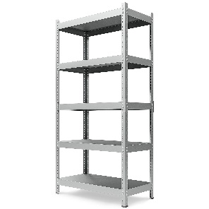 | ul. Praska 27 | wymaga montażu
5 | Kosze na śmieci, zestaw 4 szt do segrgacji: metal/plastk, szkło., papier, zmieszane, metaloawe malowane na kolor biały, kolorowe etykiety informujące o przeznaczeniu kosza, pojemność 60 l., jednokomorowe, gumowa podstawa, waga 4,5-4,7 kg, wysokość 70 cm, szerokość 30,5 cm, głębokość 30,5 cm | kpl | 1 |  | 0.00 | 23% | Ulsonix | 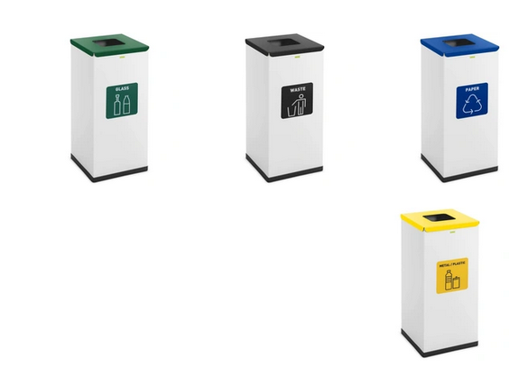 | ul. Praska 27 | -----
6 | Tablica korkowa, wymiary 600 x 900 mm, drewniana rama wykonana z drewna sosnowego, w zestawie uchwyty do zawieszaszenia oraz zestaw kołeczków tablicowych (op. 50 szt.) | szt. | 2 |  | 0.00 | 23% | AnyTech.pl |  | ul. Praska 27 | -----
7 | Tablica magnetyczna, suchościeralna, wykonana z blachy lakierowanej na biało, rama wykonana z aluminium, wymiary 1200 x 900 mm, możliwość montażu w pionie lub poziomie, półka na akcesoria, w zestawie gąbka, markery (4 szt), magnesy (8 szt.) | szt. | 5 |  | 0.00 | 23% | ALLboards Classic A7 |  | ul. Praska 27 | -----
 |  |  |  |  | 0.00 zł

CZĘŚĆ IV
L.p. | Nazwa | J.m. | Ilość | Cena jedn. brutto | Wartość brutto | Stawka podatku VAT | Producent/Model | Rysunek poglądowy | Miejsce dostawy | Uwagi
1 | Myjka fryzjerska, fotel pokryty eko - skórą, siedzisko wypełnione nie odkształcającą się i elastyczną pianką, ergonomiczny kształt, ruchoma ceramiczna misa, w zestawie bateria, słuchawką oraz wąż odprowadzjący wodę, wymiary: długość myjni 1110 mm, szerokość 650 mm, oparcie 400 x 480 mm, siedzisko 480 x 480 mm, wysokość do siedziska 400 mm, wysokość do misy 1050 mm, kolor beżowy | szt. | 1 |  | 0.00 | 23% | ENZO Lily | 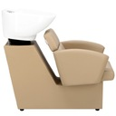 | ul. Praska 27 | wymaga montażu oraz podłączenie do sieci wod/kan
2 | Fotel fryzjerski, fotel pokryty eko - skórą, siedzisko wypełnione nie odkształcającą się i elastyczną pianką, ergonomiczny kształt, pompa hydruliczna, podnózek oraz podstawa chromowane, wysokość zagłowka regulowana, wymiary: wysokość do siedziska w zakresie 450 - 550 mm, wysokość do oparcia w zakresie 850 - 950 mm, siedzisko 480 x 480 mm, oparcie 400 x 480 mm, podstawa średnica 500 x 500 mm, szerokość całkowita 650 mm, kolor beżowy | szt. | 1 |  | 0.00 | 23% | ENZO Lily | 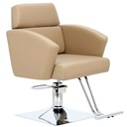 | ul. Praska 27 | wymaga montażu
3 | Konsola z lustrem, lustro o śednicy 700 mm, pólka szerokość 700 mm, głębokość 200 mm, półka wykonana z płyty meblowej laminowanej w kolorze białym , lustro kształt okrągły, kolor boków biały. | szt. | 1 |  | 0.00 | 23% | Panda Betty | 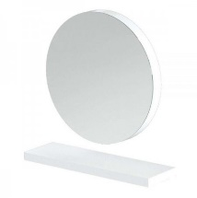 | ul. Praska 27 | wymaga montażu
4 | Pomocnik fryzjerski na narzędzia i kosmetyki fryzjerskie, wyposażony w cztery plastikowe kuwety, cztery plastikowe kółka umożliwiają swobobodne przemieszczanie, wymiary: wysokość 820 mm, szerokość 310 mm, głębokość 450 mm., kolor czarny | szt. | 1 |  | 0.00 | 23% | Gabiano 8-103 | 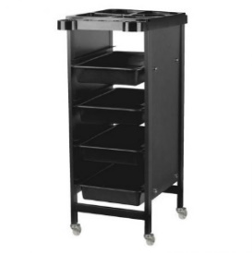 | ul. Praska 27 | wymaga montażu
5 | Brodzik do pedicure, metalowa kostrukcja malowana proszkowo na kolor biały, płynna wysokośc miski wykonanej z plastiku, pokemność 5 l., oparcie brodzika wykończone miękką tapicerką, wysokość 550 mm, zakres regulacji około 270 mm, szerokość 380 mm, długość 470 mm, waga 6 kg. | szt. | 1 |  | 0.00 | 23% | Activeshop | 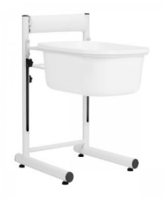 | ul. Praska 27 | wymaga montażu
6 | Solik do manicure, kontenerek z pięcioma szufladami, aluminiowe uchwyty, jedna aluminiowa noga, blat, wykonane z płyty meblowej laminowanej w kolorze jasno szarym, w zestawe pufka pod dłoń oraz lampka biurkowa, wymiary: szerokość 980 mm, wysokość 740 mm, głębokość 480 mm. | szt. | 1 |  | 0.00 | 23% | Panda 224 | 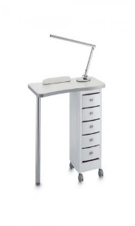 | ul. Praska 27 | wymaga montażu
7 | Maszynka do włosów, zasilanie akumulatorowe, maks. czas pracy 180 min, 10 ustawień długość strzyżenia, min. długość 0,5 mm, max. długość 25 mm, szybkie ładowanie, wyświetlacz pokazujący długość cięcia i stan baterii, 10 końcówek grzebieniowych, 2 nasadki do strzyżenia włosów na szyi i przy uszach, etui, grzebień, kabel USB, stacja ładująca, szczoteczka. | szt. | 1 |  | 0.00 | 23% | BABYLISS Super X-Metal E996E | 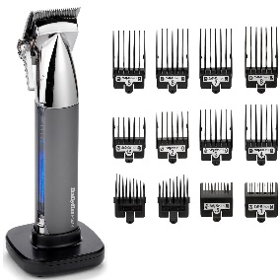 | ul. Praska 27 | -----
8 | Suszarka do włosów, moc 2100W, 2 prędkości nadmuchu, 2 zakreesy temperatury, technologia ceramiczna, wyposażona w dyfuzor, koncentrator, funkcja zimnego nadmuchu, jonizacji, kolor czarno-różowy | szt. | 1 |  | 0.00 | 23% | BABYLISS 6709DE | 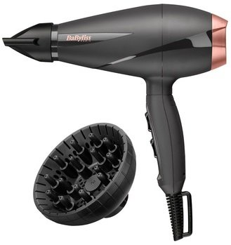 | ul. Praska 27 | -----
9 | Lokówka, moc 210W, 6 poziomów temperatury, funkcja błyskawiczne nagrzewanie, obrotowy przewód, powłoka ceramiczna, zabezpieczenie przed przegrzaniem, średnica 38mm, kolor czarno-różowy | szt. | 1 |  | 0.00 | 23% | BABYLISS C453E | 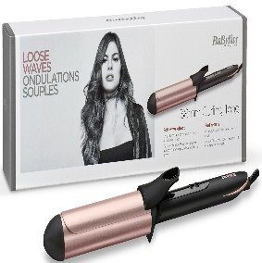 | ul. Praska 27 | -----
10 | Suszarka hełmowa, stojąca, posiada funkcję do podgrzewania włosów podczas zabiegu trwałej ondulacji, zabiegu farbowania oraz kuracji pielęgnacyjnych, plastikowo - metalowo konstrukcja, suszarka jest na pięcioramiennej podstawie o regulowanej wysokości, moc 1000W, element grzewczy wykonany ze stali nierdzewnej, regulacja temperatury od 22 do 75oC, możliwość ustawienia czasu suszenia do 60 minut, kolor biało - czarny | szt. | 1 |  | 0.00 | 23% | Fox Air Suszarka hełmowa | 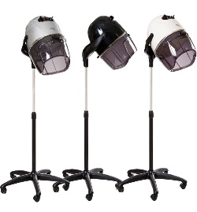 | ul. Praska 27 | -----
11 | Naklejka na ścianę, 1 napis (salon fryzjerski) + 2 grafiki (kobieta + nożyczki), kolor do wyboru, czcionka do wybory, folia ORACAL, wymiar całkowity około 50 x 100 cm | szt. | 1 |  | 0.00 | 23% | Allegro |  | ul. Praska 27 | -----
 |  |  |  |  | 0.00 zł

 | Cena łączna za części od I do IV |  |  |  | 0.00 zł

